상품제안서
큰사각 점착메모지_145*145(주문제작형) | 상품코드: F23508

 |  |  |  |  |  |  | 02-412-0044 | www.easy1.co.kr
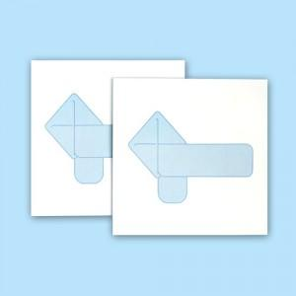

【상세/제작정보】 | 내지풀칼라인쇄

【인쇄/포장옵션】 | 풀칼라 / OPP(비닐)

【공급단가】 | 수량 | 1,000~ | 2,000~ | 3,000~ | 5,000~ | 10,000~
*VAT별도 | 20매 | 720원 | 690원 | 670원 | 640원 | 620원
 | 30매 | 940원 | 910원 | 880원 | 850원 | 810원
 | 50매 | 1,300원 | 1,260원 | 1,210원 | 1,170원 | 1,130원

【상품 URL】 | https://dev.easy1.co.kr:443/src/goods_detail.php?gdno=23508

